ガンチャート
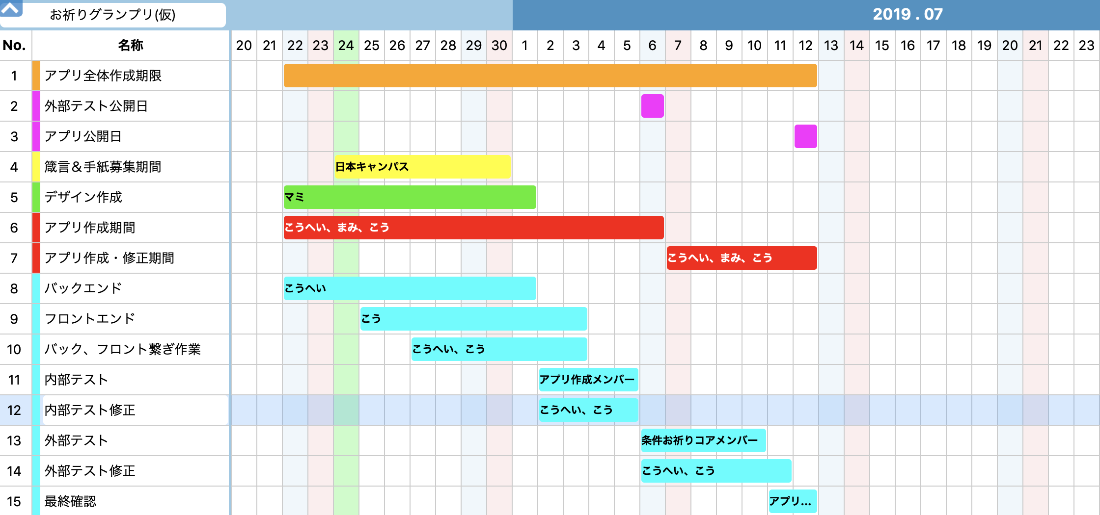

https://www.minna-de-gantt.com/gantt/main/?cid=swApDzsoLc | ←ガンチャートリンク

pass：acckido70

システムフロー (2)
システムフロー
システム名 | システム内容 |  |  |  |  |  |  | グループ |  | メンバー | グループ | 担当者 | nettokarahipparu
お祈りグランプリ(仮) | お祈り時間集計 |  |  |  |  |  |  |  |  |  |  |  | hy9ouikijyutu
主なデータ |  | システム |  |  | ユーザー | 説明
 |  |  |  |  |  | 1 | ユーザーにステータスを記入させる
 |  |  |  |  |  | I/0 | 自国と他国の選択→ |  | 自分の国を基準とした外貨レートを取得
ユーザデータ
 |  |  |  |  |  |  | →確認→yes２メニュー画面移動
 |  |  |  |  |  |  |  | →no再度選択画面
メインユーザー
 |  |  |  |  |  | 2 | メニュー画面
 |  |  |  |  |  |  | 男女を選択、お祈り単位を入力、決定ボタン

 |  |  |  |  |  | I/0 | お祈り単位を入力し決定ボタン選択
 |  |  |  |  |  |  | →Yes 結果画面
 |  |  |  |  |  |  | →No リセット(元に戻る)
1.メニュー画面

相互に参照

過去に設定したデータ
相互に移動可能
 |  |  |  |  |  | 2 | 結果画面
 |  |  |  |  |  |  | 入力単位から残りの単位数の表示と貢献率のグラフ化
 |  |  |  |  |  | I/0 | 全体単位数ー入力単位
 |  |  |  | ？ |  |  | 出力：残り単位数
3.箴言
 |  |  |  |  |  |  | 各教会の累計お祈り単位から貢献率算出

 |  |  |  |  |  |  | 貢献率をg棒グラフでランキング化し表示

2.結果画面 （グラフランキング）
設定データ
 |  |  |  |  |  | 3 | 箴言
 |  |  |  |  |  |  | 単位入力して更新結果表示する間に表示？
 |  |  |  |  |  |  | 結果表示後に「今日の箴言」みたいな感じのボタンから箴言表示？

 |  |  | ？
3.箴言

